Car Power Curve Viewer
Select Car | MINI COOPER 1275S Mk T | Dropdown Works on Local Copy ONLY
RPM | Torque (kgfm) | Power (PS) | Torque Normal% | Power Normal% | Please make a local copy of this google sheet for this to work. Apparently Google Sheets does not support dropdown click for viewers.
500 | 8.3 | 5.79 | 76.15 | 7.51
1000 | 9.3 | 12.99 | 85.32 | 16.85
1500 | 9.95 | 20.84 | 91.28 | 27.04 | If you are comfortable using Google Data Studio (for interactive graph outside of Google Sheets), use the link below
2000 | 10.3 | 28.76 | 94.5 | 37.32
2500 | 10.65 | 37.18 | 97.71 | 48.24 | Google Data Studio - Enthusia Car Power Curves
3000 | 10.9 | 45.66 | 100 | 59.24
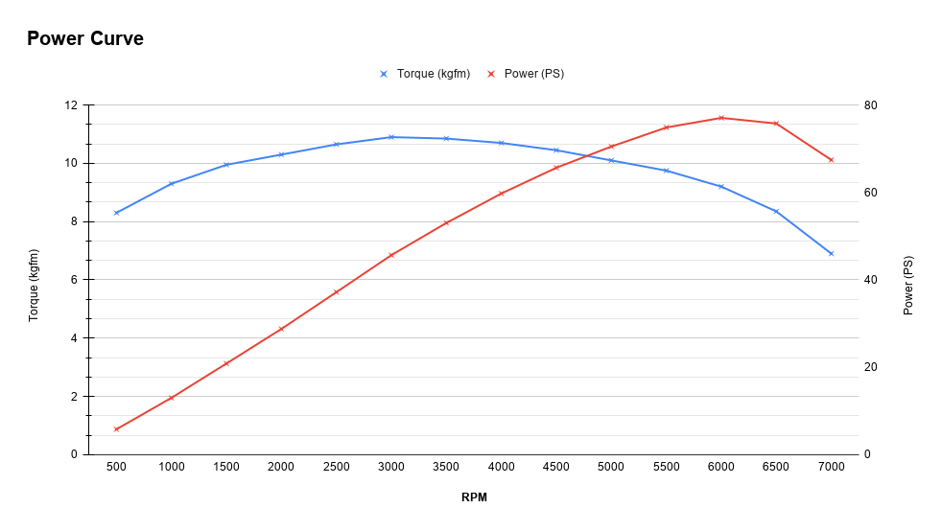
3500 | 10.85 | 53.02 | 99.54 | 68.79
4000 | 10.7 | 59.76 | 98.17 | 77.54
4500 | 10.45 | 65.66 | 95.87 | 85.2
5000 | 10.1 | 70.51 | 92.66 | 91.49
5500 | 9.75 | 74.87 | 89.45 | 97.15
6000 | 9.2 | 77.07 | 84.4 | 100
6500 | 8.35 | 75.78 | 76.61 | 98.33
7000 | 6.9 | 67.44 | 63.3 | 87.5

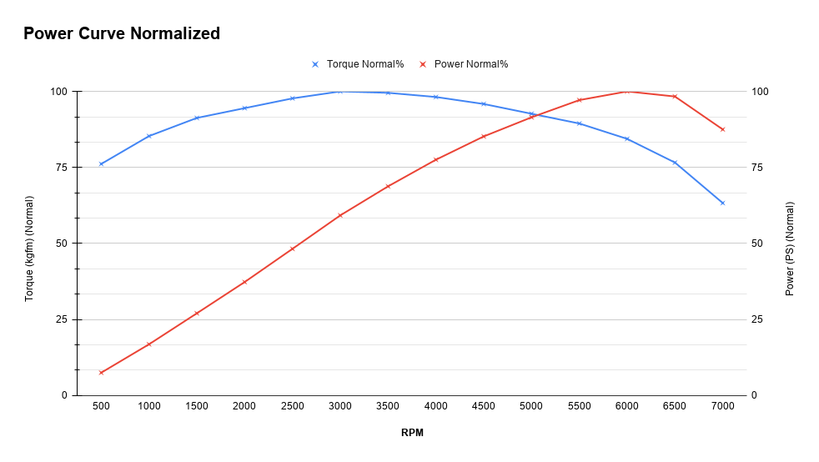
...

Ranking Points
Points vs. Rank
Rank | Points
1 | 10800
2 | 10300
3 | 9800
4 | 9300
5 | 8800
6 | 8700
7 | 8600
8 | 8500
9 | 8400
10 | 8300
11 | 8200
12 | 8100
13 | 8000
14 | 7900
15 | 7800
16 | 7700
17 | 7600
18 | 7500
19 | 7400
20 | 7300
21 | 7200
22 | 7100
23 | 7000
24 | 6900
25 | 6800
26 | 6700
27 | 6600
28 | 6500
29 | 6400
30 | 6300
31 | 6200
32 | 6100
33 | 6000
34 | 5900
35 | 5800
36 | 5700
37 | 5600
38 | 5500
39 | 5400
40 | 5300
41 | 5200
42 | 5100
43 | 5000
44 | 4900
45 | 4800
46 | 4700
47 | 4600
48 | 4500
49 | 4400
50 | 4300
51 | 4292
52 | 4284
53 | 4276
54 | 4268
55 | 4260
56 | 4252
57 | 4244
58 | 4236
59 | 4228
60 | 4220
61 | 4212
62 | 4204
63 | 4196
64 | 4188
65 | 4180
66 | 4172
67 | 4164
68 | 4156
69 | 4148
70 | 4140
71 | 4132
72 | 4124
73 | 4116
74 | 4108
75 | 4100
76 | 4092
77 | 4084
78 | 4076
79 | 4068
80 | 4060
81 | 4052
82 | 4044
83 | 4036
84 | 4028
85 | 4020
86 | 4012
87 | 4004
88 | 3996
89 | 3988
90 | 3980
91 | 3972
92 | 3964
93 | 3956
94 | 3948
95 | 3940
96 | 3932
97 | 3924
98 | 3916
99 | 3908
100 | 3900
101 | 3892
102 | 3884
103 | 3876
104 | 3868
105 | 3860
106 | 3852
107 | 3844
108 | 3836
109 | 3828
110 | 3820
111 | 3812
112 | 3804
113 | 3796
114 | 3788
115 | 3780
116 | 3772
117 | 3764
118 | 3756
119 | 3748
120 | 3740
121 | 3732
122 | 3724
123 | 3716
124 | 3708
125 | 3700
126 | 3692
127 | 3684
128 | 3676
129 | 3668
130 | 3660
131 | 3652
132 | 3644
133 | 3636
134 | 3628
135 | 3620
136 | 3612
137 | 3604
138 | 3596
139 | 3588
140 | 3580
141 | 3572
142 | 3564
143 | 3556
144 | 3548
145 | 3540
146 | 3532
147 | 3524
148 | 3516
149 | 3508
150 | 3500
151 | 3492
152 | 3484
153 | 3476
154 | 3468
155 | 3460
156 | 3452
157 | 3444
158 | 3436
159 | 3428
160 | 3420
161 | 3412
162 | 3404
163 | 3396
164 | 3388
165 | 3380
166 | 3372
167 | 3364
168 | 3356
169 | 3348
170 | 3340
171 | 3332
172 | 3324
173 | 3316
174 | 3308
175 | 3300
176 | 3292
177 | 3284
178 | 3276
179 | 3268
180 | 3260
181 | 3252
182 | 3244
183 | 3236
184 | 3228
185 | 3220
186 | 3212
187 | 3204
188 | 3196
189 | 3188
190 | 3180
191 | 3172
192 | 3164
193 | 3156
194 | 3148
195 | 3140
196 | 3132
197 | 3124
198 | 3116
199 | 3108
200 | 3100
201 | 3092
202 | 3084
203 | 3076
204 | 3068
205 | 3060
206 | 3052
207 | 3044
208 | 3036
209 | 3028
210 | 3020
211 | 3012
212 | 3004
213 | 2996
214 | 2988
215 | 2980
216 | 2972
217 | 2964
218 | 2956
219 | 2948
220 | 2940
221 | 2932
222 | 2924
223 | 2916
224 | 2908
225 | 2900
226 | 2892
227 | 2884
228 | 2876
229 | 2868
230 | 2860
231 | 2852
232 | 2844
233 | 2836
234 | 2828
235 | 2820
236 | 2812
237 | 2804
238 | 2796
239 | 2788
240 | 2780
241 | 2772
242 | 2764
243 | 2756
244 | 2748
245 | 2740
246 | 2732
247 | 2724
248 | 2716
249 | 2708
250 | 2700
251 | 2692
252 | 2684
253 | 2676
254 | 2668
255 | 2660
256 | 2652
257 | 2644
258 | 2636
259 | 2628
260 | 2620
261 | 2612
262 | 2604
263 | 2596
264 | 2588
265 | 2580
266 | 2572
267 | 2564
268 | 2556
269 | 2548
270 | 2540
271 | 2532
272 | 2524
273 | 2516
274 | 2508
275 | 2500
276 | 2492
277 | 2484
278 | 2476
279 | 2468
280 | 2460
281 | 2452
282 | 2444
283 | 2436
284 | 2428
285 | 2420
286 | 2412
287 | 2404
288 | 2396
289 | 2388
290 | 2380
291 | 2372
292 | 2364
293 | 2356
294 | 2348
295 | 2340
296 | 2332
297 | 2324
298 | 2316
299 | 2308
300 | 2300
301 | 2294
302 | 2288
303 | 2282
304 | 2277
305 | 2271
306 | 2265
307 | 2259
308 | 2254
309 | 2248
310 | 2242
311 | 2236
312 | 2231
313 | 2225
314 | 2219
315 | 2213
316 | 2208
317 | 2202
318 | 2196
319 | 2190
320 | 2185
321 | 2179
322 | 2173
323 | 2167
324 | 2162
325 | 2156
326 | 2150
327 | 2144
328 | 2139
329 | 2133
330 | 2127
331 | 2121
332 | 2116
333 | 2110
334 | 2104
335 | 2098
336 | 2093
337 | 2087
338 | 2081
339 | 2075
340 | 2070
341 | 2064
342 | 2058
343 | 2052
344 | 2047
345 | 2041
346 | 2035
347 | 2029
348 | 2024
349 | 2018
350 | 2012
351 | 2006
352 | 2001
353 | 1995
354 | 1989
355 | 1983
356 | 1978
357 | 1972
358 | 1966
359 | 1960
360 | 1955
361 | 1949
362 | 1943
363 | 1937
364 | 1932
365 | 1926
366 | 1920
367 | 1914
368 | 1909
369 | 1903
370 | 1897
371 | 1891
372 | 1886
373 | 1880
374 | 1874
375 | 1868
376 | 1863
377 | 1857
378 | 1851
379 | 1845
380 | 1840
381 | 1834
382 | 1828
383 | 1822
384 | 1817
385 | 1811
386 | 1805
387 | 1799
388 | 1794
389 | 1788
390 | 1782
391 | 1776
392 | 1771
393 | 1765
394 | 1759
395 | 1753
396 | 1748
397 | 1742
398 | 1736
399 | 1730
400 | 1725
401 | 1719
402 | 1713
403 | 1707
404 | 1702
405 | 1696
406 | 1690
407 | 1684
408 | 1679
409 | 1673
410 | 1667
411 | 1661
412 | 1656
413 | 1650
414 | 1644
415 | 1638
416 | 1633
417 | 1627
418 | 1621
419 | 1615
420 | 1610
421 | 1604
422 | 1598
423 | 1592
424 | 1587
425 | 1581
426 | 1575
427 | 1569
428 | 1564
429 | 1558
430 | 1552
431 | 1546
432 | 1541
433 | 1535
434 | 1529
435 | 1523
436 | 1518
437 | 1512
438 | 1506
439 | 1500
440 | 1495
441 | 1489
442 | 1483
443 | 1477
444 | 1472
445 | 1466
446 | 1460
447 | 1454
448 | 1449
449 | 1443
450 | 1437
451 | 1431
452 | 1426
453 | 1420
454 | 1414
455 | 1408
456 | 1403
457 | 1397
458 | 1391
459 | 1385
460 | 1380
461 | 1374
462 | 1368
463 | 1362
464 | 1357
465 | 1351
466 | 1345
467 | 1339
468 | 1334
469 | 1328
470 | 1322
471 | 1316
472 | 1311
473 | 1305
474 | 1299
475 | 1293
476 | 1288
477 | 1282
478 | 1276
479 | 1270
480 | 1265
481 | 1259
482 | 1253
483 | 1247
484 | 1242
485 | 1236
486 | 1230
487 | 1224
488 | 1219
489 | 1213
490 | 1207
491 | 1201
492 | 1196
493 | 1190
494 | 1184
495 | 1178
496 | 1173
497 | 1167
498 | 1161
499 | 1155
500 | 1150
501 | 1147
502 | 1144
503 | 1142
504 | 1139
505 | 1137
506 | 1134
507 | 1131
508 | 1129
509 | 1126
510 | 1124
511 | 1121
512 | 1118
513 | 1116
514 | 1113
515 | 1111
516 | 1108
517 | 1105
518 | 1103
519 | 1100
520 | 1098
521 | 1095
522 | 1092
523 | 1090
524 | 1087
525 | 1085
526 | 1082
527 | 1079
528 | 1077
529 | 1074
530 | 1072
531 | 1069
532 | 1066
533 | 1064
534 | 1061
535 | 1059
536 | 1056
537 | 1053
538 | 1051
539 | 1048
540 | 1046
541 | 1043
542 | 1040
543 | 1038
544 | 1035
545 | 1033
546 | 1030
547 | 1027
548 | 1025
549 | 1022
550 | 1020
551 | 1017
552 | 1014
553 | 1012
554 | 1009
555 | 1007
556 | 1004
557 | 1001
558 | 999
559 | 996
560 | 994
561 | 991
562 | 988
563 | 986
564 | 983
565 | 981
566 | 978
567 | 975
568 | 973
569 | 970
570 | 968
571 | 965
572 | 962
573 | 960
574 | 957
575 | 955
576 | 952
577 | 949
578 | 947
579 | 944
580 | 942
581 | 939
582 | 936
583 | 934
584 | 931
585 | 929
586 | 926
587 | 923
588 | 921
589 | 918
590 | 916
591 | 913
592 | 910
593 | 908
594 | 905
595 | 903
596 | 900
597 | 897
598 | 895
599 | 892
600 | 890
601 | 887
602 | 884
603 | 882
604 | 879
605 | 877
606 | 874
607 | 871
608 | 869
609 | 866
610 | 864
611 | 861
612 | 858
613 | 856
614 | 853
615 | 851
616 | 848
617 | 845
618 | 843
619 | 840
620 | 838
621 | 835
622 | 832
623 | 830
624 | 827
625 | 825
626 | 822
627 | 819
628 | 817
629 | 814
630 | 812
631 | 809
632 | 806
633 | 804
634 | 801
635 | 799
636 | 796
637 | 793
638 | 791
639 | 788
640 | 786
641 | 783
642 | 780
643 | 778
644 | 775
645 | 773
646 | 770
647 | 767
648 | 765
649 | 762
650 | 760
651 | 757
652 | 754
653 | 752
654 | 749
655 | 747
656 | 744
657 | 741
658 | 739
659 | 736
660 | 734
661 | 731
662 | 728
663 | 726
664 | 723
665 | 721
666 | 718
667 | 715
668 | 713
669 | 710
670 | 708
671 | 705
672 | 702
673 | 700
674 | 697
675 | 695
676 | 692
677 | 689
678 | 687
679 | 684
680 | 682
681 | 679
682 | 676
683 | 674
684 | 671
685 | 669
686 | 666
687 | 663
688 | 661
689 | 658
690 | 656
691 | 653
692 | 650
693 | 648
694 | 645
695 | 643
696 | 640
697 | 637
698 | 635
699 | 632
700 | 630
701 | 627
702 | 624
703 | 622
704 | 619
705 | 617
706 | 614
707 | 611
708 | 609
709 | 606
710 | 604
711 | 601
712 | 598
713 | 596
714 | 593
715 | 591
716 | 588
717 | 585
718 | 583
719 | 580
720 | 578
721 | 575
722 | 572
723 | 570
724 | 567
725 | 565
726 | 562
727 | 559
728 | 557
729 | 554
730 | 552
731 | 549
732 | 546
733 | 544
734 | 541
735 | 539
736 | 536
737 | 533
738 | 531
739 | 528
740 | 526
741 | 523
742 | 520
743 | 518
744 | 515
745 | 513
746 | 510
747 | 507
748 | 505
749 | 502
750 | 500
751 | 497
752 | 494
753 | 492
754 | 489
755 | 487
756 | 484
757 | 481
758 | 479
759 | 476
760 | 474
761 | 471
762 | 468
763 | 466
764 | 463
765 | 460
766 | 458
767 | 455
768 | 453
769 | 450
770 | 447
771 | 445
772 | 442
773 | 440
774 | 437
775 | 434
776 | 432
777 | 429
778 | 427
779 | 424
780 | 421
781 | 419
782 | 416
783 | 414
784 | 411
785 | 408
786 | 406
787 | 403
788 | 401
789 | 398
790 | 395
791 | 393
792 | 390
793 | 388
794 | 385
795 | 382
796 | 380
797 | 377
798 | 375
799 | 372
800 | 369
801 | 368
802 | 366
803 | 364
804 | 362
805 | 360
806 | 358
807 | 357
808 | 355
809 | 353
810 | 351
811 | 349
812 | 347
813 | 345
814 | 344
815 | 342
816 | 340
817 | 338
818 | 336
819 | 334
820 | 332
821 | 331
822 | 329
823 | 327
824 | 325
825 | 323
826 | 321
827 | 320
828 | 318
829 | 316
830 | 314
831 | 312
832 | 310
833 | 308
834 | 307
835 | 305
836 | 303
837 | 301
838 | 299
839 | 297
840 | 295
841 | 294
842 | 292
843 | 290
844 | 288
845 | 286
846 | 284
847 | 283
848 | 281
849 | 279
850 | 277
851 | 275
852 | 273
853 | 271
854 | 270
855 | 268
856 | 266
857 | 264
858 | 262
859 | 260
860 | 258
861 | 257
862 | 255
863 | 253
864 | 251
865 | 249
866 | 247
867 | 246
868 | 244
869 | 242
870 | 240
871 | 238
872 | 236
873 | 234
874 | 233
875 | 231
876 | 229
877 | 227
878 | 225
879 | 223
880 | 221
881 | 220
882 | 218
883 | 216
884 | 214
885 | 212
886 | 210
887 | 209
888 | 207
889 | 205
890 | 203
891 | 201
892 | 199
893 | 197
894 | 196
895 | 194
896 | 192
897 | 190
898 | 188
899 | 186
900 | 184
901 | 183
902 | 181
903 | 179
904 | 177
905 | 175
906 | 173
907 | 172
908 | 170
909 | 168
910 | 166
911 | 164
912 | 162
913 | 160
914 | 159
915 | 157
916 | 155
917 | 153
918 | 151
919 | 149
920 | 147
921 | 146
922 | 144
923 | 142
924 | 140
925 | 138
926 | 136
927 | 135
928 | 133
929 | 131
930 | 129
931 | 127
932 | 125
933 | 123
934 | 122
935 | 120
936 | 118
937 | 116
938 | 114
939 | 112
940 | 110
941 | 109
942 | 107
943 | 105
944 | 103
945 | 101
946 | 99
947 | 98
948 | 96
949 | 94
950 | 92
951 | 90
952 | 88
953 | 86
954 | 85
955 | 83
956 | 81
957 | 79
958 | 77
959 | 75
960 | 73
961 | 72
962 | 70
963 | 68
964 | 66
965 | 64
966 | 62
967 | 61
968 | 59
969 | 57
970 | 55
971 | 53
972 | 51
973 | 49
974 | 48
975 | 46
976 | 44
977 | 42
978 | 40
979 | 38
980 | 36
981 | 35
982 | 33
983 | 31
984 | 29
985 | 27
986 | 25
987 | 24
988 | 22
989 | 20
990 | 18
991 | 16
992 | 14
993 | 12
994 | 11
995 | 9
996 | 7
997 | 5
998 | 3
999 | 1
1000 | 0

